Sheet1
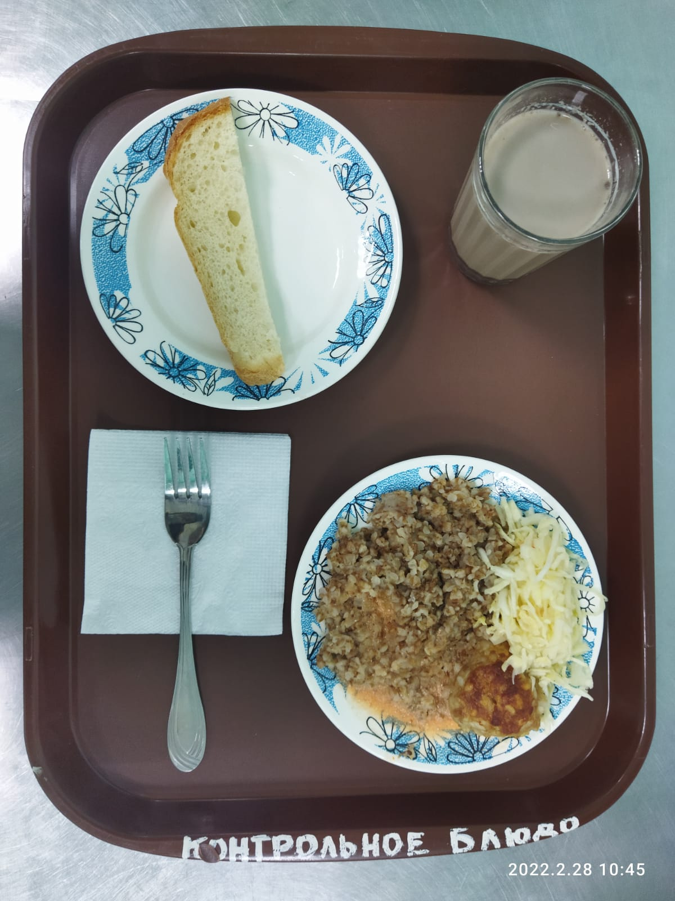
Школа | МБОУ Большекирсановская сош имени Героя Советского Союза Хайло В.А. |  |  | Отд./корп |  |  |  | День | 2022-02-28

Прием пищи | Раздел | № рец. | Блюдо | Выход, г | Цена | Калорийность | Белки | Жиры | Углеводы
Завтрак | гор.блюдо | 279 | Тефтели в сметанно томатном соусе | 110.00 | 33.52 | 157.00 | 8.13 | 9.01 | 10.72
 | гор.напиток | 382 | Какао с молоком | 180.00 | 7.19 | 106.74 | 3.67 | 3.19 | 15.82
 | хлеб | Н | Хлеб пшеничный | 30.00 | 1.88 | 69.00 | 2.28 | 0.24 | 14.10
 |  | 71/70 | Капуста квашенная | 60.00 | 7.80 | 7.20 | 0.42 | 0.06 | 1.14
 |  | 171 | Каша рассыпчатая гречневая | 150.00 | 10.62 | 243.75 | 8.29 | 8.90 | 37.36

Завтрак 2 | фрукты

Обед | закуска
 | 1 блюдо |  | .
 | 2 блюдо
 | гарнир
 | сладкое
 | хлеб бел.
 | хлеб черн.

 |  |  |  | 530.00 | 61.01 | 583.69 | 22.79 | 21.40 | 79.14

